記入例
白いセルに必要事項をご入力ください。
グレーセルは自治体記入欄ですので、入力不要です。
申請年月日 | 令和○年○月○日
事業者名 | 株式会社ディーラリエ
代表者名 | 岩見 尚見
所在地 | 豊中市桜の町4丁目2-12
担当者名 | 岩見 尚見
電話番号 | 06-6842-9911
メールアドレス | iwami@d-rallie.co.jp

審査結果 | 申請種別 | 写真 | 謝礼品番号 | 謝礼品名 | 内容量 | 返礼品価格（税込） | 寄附金額 | 返礼率 | 返礼品説明文 | 在庫数 | 伝票発行タイミング | 出荷時期 (通年で出荷できる場合出荷目途を記載ください) | 受付停止時期 (季節物) | 配送名称 | 発送温度帯 | 配送サイズ | 配送不可地域 | 保管方法 | 賞味期限 | 原材料名 | アレルギー表示 （特定原材料8品目） | アレルギー表示 （特定原材料に準ずるもの20品目） | 豊中市保健所への事前相談 （食品関係の商品のみ） | その他特記事項 | 地場産品基準
 | 変更 | 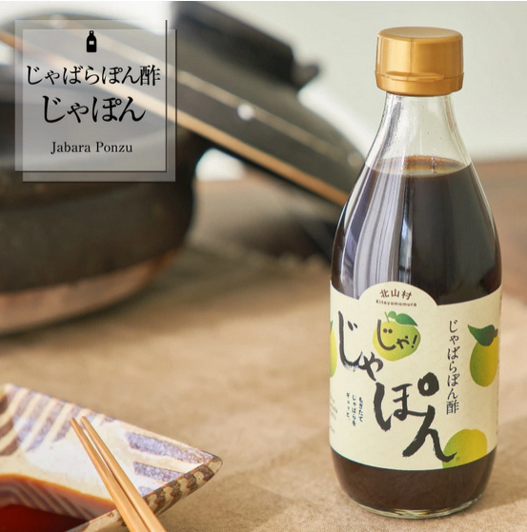 |  | じゃばらぽん酢 じゃぽん 3本セット | 360ml×3本 | 1,880 |  | #DIV/0! | じゃばらを皮までまるごと使ったぽん酢で、じゃばらの風味にこだわり1本1本手作りで仕上げています。 添加物やダシは使っていないのに、不思議とコクうまなぽん酢に仕上がっています。 | 潤沢 | 随時 | 入金後二週間以内に発送致します。 | - | じゃばらぽん酢 じゃぽん | 常温 | 60 |  | 直射日光を避けて常温で保存 | 製造日より360日 | しょうゆ（原材料の一部に大豆・ 小麦を含む）(国内製造)、醸造酢、果糖ぶどう糖液糖、じゃばら、塩、酵母エキス | 小麦 | 大豆 | 相談済 | ＜変更内容＞ 返礼品価格の変更 1,500円→1,880円 | 3号
 | 新規 | 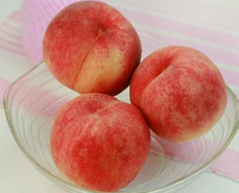 |  | 桃(5～8玉入り) | 約1.8kg 5～8玉 | 3,000 |  | #DIV/0! | 和歌山県は、西日本第1位の出荷量を誇る「桃」の産地です。 真心と熱意を込めて育てた極上の桃をお届けします。 桃の品種は、花嫁・日川白鳳・白鳳・清水白桃・川中島白桃・なつっこ の中からいずれかの品種をお送りします。 白鳳など桃を代表する品種から、桃の極早生品種はなよめ、東日本では珍しいピンクじゃなくて白い桃の清水白桃、かため食感の川中島白桃、等々発送時に最も旬で美味しい桃をお届けします | 1000 | 発送時期初頭の10日前 | 2025年6月中旬頃から8月上旬頃まで | 7/30 | 桃 約1.8kg | 冷蔵 | 80 |  | 冷蔵庫に入れて保存 桃が固い場合は追熟してください。 追熟方法：水分を拭き取り、日の当たらない通気性の良い場所にて常温で保存 | 3日程度（生鮮品の為お早めにお召し上がり下さい） |  |  | もも | 対象外 |  | 1号
 | 新規 | 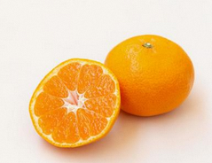 |  | 家庭用 早生みかん 1.5kg | 1.5kg | 500 |  | #DIV/0! | 天然の有機質肥料100%のみを使用！ 魚粉・カニ柄・油粕・骨紛といった有機肥料を主に使用し、甘みとコクのある柑橘を追求しております。 化学肥料は一切使用していません。 水分量を調整しギュっと甘みを引き出します。 生産者直送だから出来るもぎたて鮮度！ | 100 | 発送時期に入ってすぐ | 2025年11月中旬から12月中旬まで | 12/15 | 家庭用早生みかん 1.5kg | 常温 | 60 |  | 到着後はダンボールから取り出し、通気性の良いざるやかごに移し替え、直射日光を避けた通気性の良い場所にて保存 | 出荷日より7日(お早目にお召し上がりください。） |  |  |  | 対象外 | サイズや品種(花嫁・日川白鳳・白鳳・清水白桃・川中島白桃・なつっこ)は指定不可。 日時指定不可 | 1号
 | 新規 |  |  | 家庭用 早生みかん 4kg | 2kg | 1,300 |  | #DIV/0! | 天然の有機質肥料100%のみを使用！ 魚粉・カニ柄・油粕・骨紛といった有機肥料を主に使用し、甘みとコクのある柑橘を追求しております。 化学肥料は一切使用していません。 水分量を調整しギュっと甘みを引き出します。 生産者直送だから出来るもぎたて鮮度！ | 100 | 発送時期に入ってすぐ | 2025年11月中旬から12月中旬まで | 12/15 | 家庭用早生みかん 4kg | 常温 | 80 |  | 到着後はダンボールから取り出し、通気性の良いざるやかごに移し替え、直射日光を避けた通気性の良い場所にて保存 | 出荷日より7日(お早目にお召し上がりください。） |  |  |  | 対象外 | サイズ混合【S～LL】 日時指定不可 | 1号
 |  |  |  |  |  |  |  | #DIV/0! |  |  |  |  |  |  |  |  |  |  |  |  |  |  |  | サイズ混合【S～LL】 日時指定不可
 |  |  |  |  |  |  |  | #DIV/0!
 |  |  |  |  |  |  |  | #DIV/0!
 |  |  |  |  |  |  |  | #DIV/0!
 |  |  |  |  |  |  |  | #DIV/0!
 |  |  |  |  |  |  |  | #DIV/0!
 |  |  |  |  |  |  |  | #DIV/0!
 |  |  |  |  |  |  |  | #DIV/0!
 |  |  |  |  |  |  |  | #DIV/0!
 |  |  |  |  |  |  |  | #DIV/0!

返礼品提案書
白いセルに必要事項をご入力ください。
グレーセルは自治体記入欄ですので、入力不要です。
申請年月日 | 令和○年○月○日
事業者名
代表者名
所在地
担当者名
電話番号
メールアドレス

審査結果 | 申請種別 | 写真 | 謝礼品番号 | 謝礼品名 | 内容量 | 返礼品価格（税込） | 寄附金額 | 返礼率 | 返礼品説明文 | キャッチコピー （ご希望がある場合） | 在庫数 | 伝票発行タイミング | 出荷時期 (通年で出荷できる場合出荷目途を記載ください) | 受付開始日 (指定がある場合） | 受付停止日 (指定がある場合) | 配送名称 | 発送温度帯 | 配送サイズ | 配送不可地域 | 配送・保管に関する注意点 | 賞味期限/消費期限 | 原材料名 | アレルギー表示 （特定原材料8品目） | アレルギー表示 （特定原材料に準ずるもの20品目） | 豊中市保健所への事前相談 （食品関係の商品のみ） | 商品サイトURL （自社サイトへ掲載がある場合） | 贈答用対応 | その他特記事項 | 地場産品基準 ※3号に該当する場合は、別紙も提出してください。 | ※3号・追記事項① （区域内で行われている工程の詳細） | ※3号・追記事項② （区域外で行われている工程の詳細） | ※7号・追記事項① （区域外の同種の役務では代替できないといえる理由）

